10-05
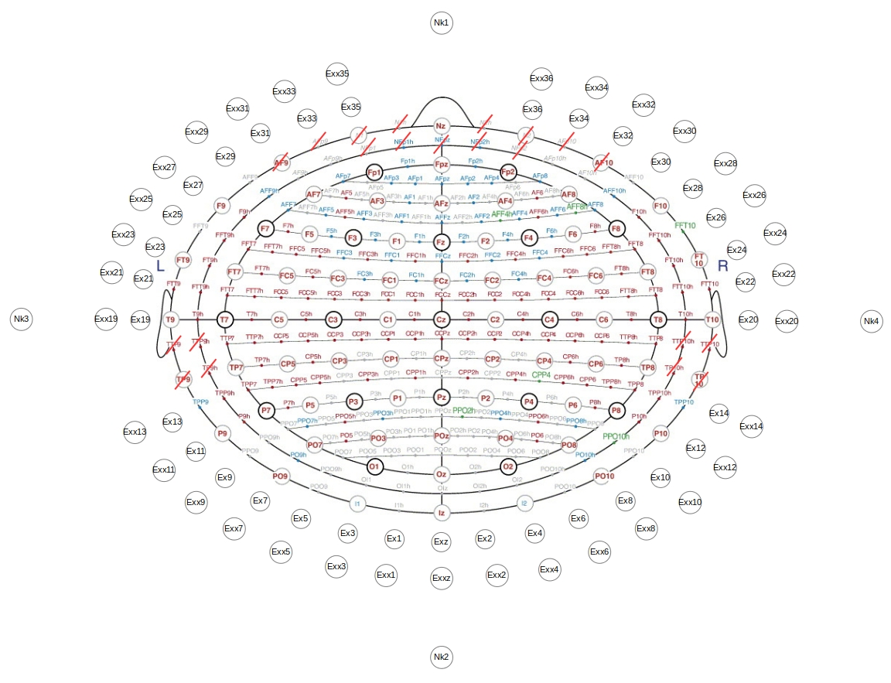
LPA | -0.865768711 | 1.0602608807E-16 | -0.50044434162
RPA | 0.865768711 | 0 | -0.50044434162
Nz | 5.5926998114E-17 | 0.91335719251 | -0.40715923039
Fp1 | -0.30745244172 | 0.9503985902 | -0.047069266322
Fpz | 6.1218815664E-17 | 0.99977913153 | -0.02101637814
Fp2 | 0.30745244172 | 0.9503985902 | -0.047069266322
AF7 | -0.58481785483 | 0.80813015213 | -0.070098030544
AF5 | -0.50530681438 | 0.85652006557 | 0.10506379309
AF3 | -0.37037983409 | 0.89591878788 | 0.24525151177
AF1 | -0.1962246095 | 0.92105428951 | 0.33638504486
AFz | 5.6928553265E-17 | 0.9297138294 | 0.36828276558
AF2 | 0.19508175639 | 0.92138614171 | 0.33614087254
AF4 | 0.37037983409 | 0.89591878788 | 0.24525151177
AF6 | 0.50530681438 | 0.85652006557 | 0.10506379309
AF8 | 0.58434486524 | 0.80847714231 | -0.070041336586
F9 | -0.70247186834 | 0.52335154864 | -0.48232398937
F7 | -0.80498429258 | 0.58671740728 | -0.088107733516
F5 | -0.7418629175 | 0.63573947721 | 0.21324804511
F3 | -0.56706266389 | 0.6770748209 | 0.46905183309
F1 | -0.30637200829 | 0.7048558622 | 0.63977684083
Fz | 4.3754974407E-17 | 0.71457295993 | 0.69956092296
F2 | 0.30617579537 | 0.70440444426 | 0.6403676766
F4 | 0.56638357156 | 0.67745879496 | 0.4693178358
F6 | 0.7417042116 | 0.63560347418 | 0.21420337555
F8 | 0.80451142957 | 0.58737339448 | -0.088055977366
F10 | 0.70247186834 | 0.52335154864 | -0.48232398937
FT9 | -0.82438053945 | 0.2741265386 | -0.49522860076
FT7 | -0.94599902949 | 0.30832560961 | -0.10010571741
FC5 | -0.89702498814 | 0.33838665847 | 0.28432488463
FC3 | -0.69735085574 | 0.36418323026 | 0.61731058536
FC1 | -0.3806014449 | 0.38160302765 | 0.84233109252
FCz | 2.3720529244E-17 | 0.38738564066 | 0.92191776499
FC2 | 0.3806014449 | 0.38160302765 | 0.84233109252
FC4 | 0.69735085574 | 0.36418323026 | 0.61731058536
FC6 | 0.89702498814 | 0.33838665847 | 0.28432488463
FT8 | 0.94599902949 | 0.30832560961 | -0.10010571741
FT10 | 0.82438053945 | 0.2741265386 | -0.49522860076
T9 | -0.865768711 | 1.0602608807E-16 | -0.50044434162
T7 | -0.99457104772 | 1.2179982501E-16 | -0.10405974745
C5 | -0.95096047965 | 1.1645907075E-16 | 0.30931240864
C3 | -0.7431945304 | 9.1015080279E-17 | 0.66907539933
C1 | -0.40632417284 | -4.9760359769E-17 | 0.91372898967
Cz | 6.1232339957E-17 | 0 | 1
C2 | 0.40715923039 | 0 | 0.91335719251
The full 10/05 system. Bold black circles indicate the 10/20 positions, gray circles indicate additional positions introduced in the 10/10 system. Note that electrodes T9, T10, T7, T8, P7, P8 are shown here under 10/05 naming convention. These electrodes are named as LPA, RPA, T3, T4, T5, T6 under 10/20 convention, which are also supported by ROAST. Also note that electrodes I1, I2 are shown here under 10/05 convention, which are named as O9 and O10 under 10/10 convention. Also note that electrodes falling on the eyes and ears are removed (indicated by the red lines). Two additional rows of electrodes are labeled as Ex# and Exx#. Four electrodes on the neck are labeled as Nk1, Nk2, etc. Figure source: https://doi.org/10.1016/j.neuroimage.2006.09.024
C4 | 0.74314492739 | 0 | 0.66913049317
C6 | 0.95096047965 | 0 | 0.30931240864
T8 | 0.99457104772 | 0 | -0.10405974745
T10 | 0.865768711 | 0 | -0.50044434162
TP7 | -0.94599902949 | -0.30832560961 | -0.10010571741
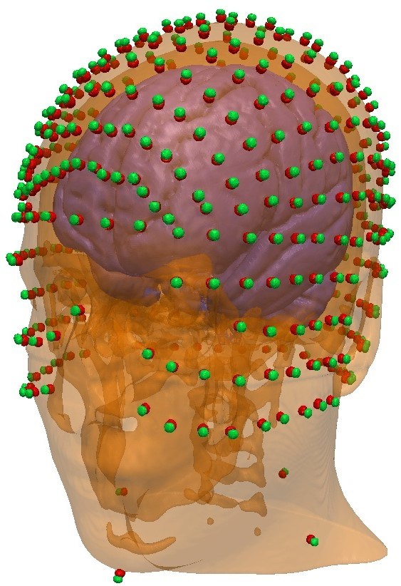
CP5 | -0.89702498814 | -0.33838665847 | 0.28432488463
CP3 | -0.69735085574 | -0.36418323026 | 0.61731058536
CP1 | -0.3806014449 | -0.38160302765 | 0.84233109252
CPz | 2.3720529244E-17 | -0.38738564066 | 0.92191776499
CP2 | 0.3806014449 | -0.38160302765 | 0.84233109252
CP4 | 0.69735085574 | -0.36418323026 | 0.61731058536
CP6 | 0.89702498814 | -0.33838665847 | 0.28432488463
TP8 | 0.94570670696 | -0.30923108196 | -0.10007478381
P9 | -0.70247186834 | -0.52335154864 | -0.48232398937
P7 | -0.80498429258 | -0.58671740728 | -0.088107733516
P5 | -0.7418629175 | -0.63573947721 | 0.21324804511
P3 | -0.56706266389 | -0.6770748209 | 0.46905183309
P1 | -0.30637200829 | -0.7048558622 | 0.63977684083
Pz | 4.3754974407E-17 | -0.71457295993 | 0.69956092296
P2 | 0.30617579537 | -0.70440444426 | 0.6403676766
P4 | 0.56638357156 | -0.67745879496 | 0.4693178358
P6 | 0.7417042116 | -0.63560347418 | 0.21420337555
P8 | 0.80451142957 | -0.58737339448 | -0.088055977366
P10 | 0.70247186834 | -0.52335154864 | -0.48232398937
PO9 | -0.5124313926 | -0.72360917354 | -0.46238926442
PO7 | -0.58481785483 | -0.80813015213 | -0.070098030544
PO5 | -0.50530681438 | -0.85652006557 | 0.10506379309
PO3 | -0.37037983409 | -0.89591878788 | 0.24525151177
PO1 | -0.1962246095 | -0.92105428951 | 0.33638504486
POz | 5.6928553265E-17 | -0.9297138294 | 0.36828276558
PO2 | 0.19508175639 | -0.92138614171 | 0.33614087254
PO4 | 0.37037983409 | -0.89591878788 | 0.24525151177
PO6 | 0.50530681438 | -0.85652006557 | 0.10506379309
PO8 | 0.58434486524 | -0.80847714231 | -0.070041336586
PO10 | 0.5120604267 | -0.72408544712 | -0.46205452565
O1 | -0.30745244172 | -0.9503985902 | -0.047069266322
Oz | 6.1218815664E-17 | -0.99977913153 | -0.02101637814
O2 | 0.30745244172 | -0.9503985902 | -0.047069266322
O9 | -0.27011347149 | -0.85836058719 | -0.43618323545
O10 | 0.27011347149 | -0.85836058719 | -0.43618323545
I1 | -0.27011347149 | -0.85836058719 | -0.43618323545
Iz | 5.5926998114E-17 | -0.91335719251 | -0.40715923039
I2 | 0.27011347149 | -0.85836058719 | -0.43618323545
AFp9h | -0.43314317748 | 0.86328536298 | -0.25908564196
AFp7h | -0.4124347291 | 0.91096020263 | -0.0070073861741
AFp5h | -0.31523793682 | 0.94571381046 | 0.079059673043
AFp3h | -0.19819372996 | 0.96994810267 | 0.14113795921
AFp1h | -0.067042182804 | 0.98261826139 | 0.17310891978
AFp2h | 0.068038214189 | 0.98255185785 | 0.17309722139
AFp4h | 0.19819372996 | 0.96994810267 | 0.14113795921
AFp6h | 0.31523793682 | 0.94571381046 | 0.079059673043
AFp8h | 0.41326498781 | 0.91058387145 | -0.0070044913189
AFp10h | 0.43351749524 | 0.86303020993 | -0.25930954103
AFF9h | -0.67335629975 | 0.68336159395 | -0.28214929648
AFF7h | -0.67937715901 | 0.73240659852 | 0.045024995811
AFF5h | -0.56265164664 | 0.7809044206 | 0.27131422818
AFF3h | -0.37121146516 | 0.81646510936 | 0.44225193424
AFF1h | -0.13000747564 | 0.83604807415 | 0.53303065014
The full 10/05 system, along with two additional rows of electrodes and four neck electrodes, placed on the New York head.
AFF2h | 0.12902412977 | 0.83615637586 | 0.53309969897
AFF4h | 0.37137565077 | 0.81682622919 | 0.44144652827
AFF6h | 0.56333528427 | 0.78046451462 | 0.27116138905
AFF8h | 0.67883786358 | 0.73290459607 | 0.045055610414
AFF10h | 0.67381682417 | 0.68282774753 | -0.28234226511
FFT9h | -0.8479421632 | 0.43748609837 | -0.29933259362
FFT7h | -0.87653660465 | 0.47429035457 | 0.082050230116
FFC5h | -0.75153904681 | 0.51336821706 | 0.41429715763
FFC3h | -0.50639362082 | 0.54342240337 | 0.66952041963
FFC1h | -0.17802091869 | 0.5600658116 | 0.80909507426
FFC2h | 0.17802091869 | 0.5600658116 | 0.80909507426
FFC4h | 0.50564891111 | 0.54369774006 | 0.6698596466
FFC6h | 0.75185044792 | 0.5135809318 | 0.41346768973
FFT8h | 0.87653660465 | 0.47429035457 | 0.082050230116
FFT10h | 0.84822311202 | 0.43711497636 | -0.29907866804
FTT9h | -0.93928840582 | 0.15104637836 | -0.30809459957
FTT7h | -0.98112894781 | 0.16418892596 | 0.10211750273
FCC5h | -0.85283405313 | 0.17917522947 | 0.49047967844
FCC3h | -0.57827966584 | 0.19009193168 | 0.7933836938
FCC1h | -0.20418497328 | 0.19717862616 | 0.95886864902
FCC2h | 0.20494723288 | 0.19694929209 | 0.95875315284
FCC4h | 0.57827966584 | 0.19009193168 | 0.7933836938
FCC6h | 0.853106645 | 0.1790223792 | 0.49006126149
FTT8h | 0.98116632179 | 0.16402780507 | 0.1020172934
FTT10h | 0.93928840582 | 0.15104637836 | -0.30809459957
TTP7h | -0.98112894781 | -0.16418892596 | 0.10211750273
CCP5h | -0.85283405313 | -0.17917522947 | 0.49047967844
CCP3h | -0.57827966584 | -0.19009193168 | 0.7933836938
CCP1h | -0.20418497328 | -0.19717862616 | 0.95886864902
CCP2h | 0.20494723288 | -0.19694929209 | 0.95875315284
CCP4h | 0.57827966584 | -0.19009193168 | 0.7933836938
CCP6h | 0.853106645 | -0.1790223792 | 0.49006126149
TTP8h | 0.98116632179 | -0.16402780507 | 0.1020172934
TPP9h | -0.8479421632 | -0.43748609837 | -0.29933259362
TPP7h | -0.87653660465 | -0.47429035457 | 0.082050230116
CPP5h | -0.75153904681 | -0.51336821706 | 0.41429715763
CPP3h | -0.50639362082 | -0.54342240337 | 0.66952041963
CPP1h | -0.17802091869 | -0.5600658116 | 0.80909507426
CPP2h | 0.17802091869 | -0.5600658116 | 0.80909507426
CPP4h | 0.50564891111 | -0.54369774006 | 0.6698596466
CPP6h | 0.75185044792 | -0.5135809318 | 0.41346768973
TPP8h | 0.87653660465 | -0.47429035457 | 0.082050230116
TPP10h | 0.84822311202 | -0.43711497636 | -0.29907866804
PPO9h | -0.67335629975 | -0.68336159395 | -0.28214929648
PPO7h | -0.67937715901 | -0.73240659852 | 0.045024995811
PPO5h | -0.56265164664 | -0.7809044206 | 0.27131422818
PPO3h | -0.37121146516 | -0.81646510936 | 0.44225193424
PPO1h | -0.13000747564 | -0.83604807415 | 0.53303065014
PPO2h | 0.12902412977 | -0.83615637586 | 0.53309969897
PPO4h | 0.37137565077 | -0.81682622919 | 0.44144652827
PPO6h | 0.56333528427 | -0.78046451462 | 0.27116138905
PPO8h | 0.67883786358 | -0.73290459607 | 0.045055610414
PPO10h | 0.67381682417 | -0.68282774753 | -0.28234226511
POO9h | -0.43314317748 | -0.86328536298 | -0.25908564196
POO7h | -0.4124347291 | -0.91096020263 | -0.0070073861741
POO5h | -0.31523793682 | -0.94571381046 | 0.079059673043
POO3h | -0.19819372996 | -0.96994810267 | 0.14113795921
POO1h | -0.067042182804 | -0.98261826139 | 0.17310891978
POO2h | 0.068038214189 | -0.98255185785 | 0.17309722139
POO4h | 0.19819372996 | -0.96994810267 | 0.14113795921
POO6h | 0.31523793682 | -0.94571381046 | 0.079059673043
POO8h | 0.41326498781 | -0.91058387145 | -0.0070044913189
POO10h | 0.43351749524 | -0.86303020993 | -0.25930954103
OI1h | -0.15001162635 | -0.96107448616 | -0.23201798209
OI2h | 0.15015594285 | -0.96099803421 | -0.2322411916
Fp1h | -0.15520368328 | 0.9872956885 | -0.034044678914
Fp2h | 0.15618064931 | 0.98714179626 | -0.034039372285
AF9h | -0.56040223296 | 0.78256168959 | -0.27119465202
AF7h | -0.55226680932 | 0.83340263073 | 0.021010150355
AF5h | -0.44349299473 | 0.87797597376 | 0.18020031388
AF3h | -0.28710438142 | 0.91033096547 | 0.2981083821
AF1h | -0.099062924942 | 0.92758920628 | 0.36022881797
AF2h | 0.099098602615 | 0.92792327903 | 0.35935755898
AF4h | 0.28618608145 | 0.91059207734 | 0.29819388906
AF6h | 0.44349299473 | 0.87797597376 | 0.18020031388
AF8h | 0.55158222654 | 0.83388020817 | 0.02002113345
AF10h | 0.56040223296 | 0.78256168959 | -0.27119465202
F9h | -0.77013362978 | 0.56709840011 | -0.29205067519
F7h | -0.78854388858 | 0.61142172071 | 0.06604555412
F5h | -0.66732105866 | 0.65731624519 | 0.35016847156
F3h | -0.44505274188 | 0.6930821351 | 0.56706720145
F1h | -0.1560674357 | 0.71230778346 | 0.68429567961
F2h | 0.1560674357 | 0.71230778346 | 0.68429567961
F4h | 0.44505274188 | 0.6930821351 | 0.56706720145
F6h | 0.66732105866 | 0.65731624519 | 0.35016847156
F8h | 0.78854388858 | 0.61142172071 | 0.06604555412
F10h | 0.77035829993 | 0.56726383904 | -0.29113540946
FT9h | -0.90497745102 | 0.29732113159 | -0.30432870034
FT7h | -0.94163770466 | 0.32321889331 | 0.094063702697
FC5h | -0.8143987458 | 0.35217243062 | 0.46122582533
FC3h | -0.5507161212 | 0.37448696242 | 0.74597001872
FC1h | -0.19493909105 | 0.38587943151 | 0.90171825706
FC2h | 0.19397711205 | 0.38595446006 | 0.90189358284
FC4h | 0.5507161212 | 0.37448696242 | 0.74597001872
FC6h | 0.8143987458 | 0.35217243062 | 0.46122582533
FT8h | 0.94124381373 | 0.32408394862 | 0.095024614563
FT10h | 0.90497745102 | 0.29732113159 | -0.30432870034
T9h | -0.95096047965 | 1.1645907075E-16 | -0.30931240864
T7h | -0.99446701192 | 1.217870843E-16 | 0.10504933224
C5h | -0.865768711 | -1.0602608807E-16 | 0.50044434162
C3h | -0.58775486812 | 7.1979211793E-17 | 0.8090390689
C1h | -0.20802621295 | 2.5475863583E-17 | 0.97812325129
C2h | 0.20802621295 | 0 | 0.97812325129
C4h | 0.58727902382 | 0 | 0.80938454901
C6h | 0.865768711 | 0 | 0.50044434162
T8h | 0.99446701192 | 0 | 0.10504933224
T10h | 0.95096047965 | 0 | -0.30931240864
TP7h | -0.94163770466 | -0.32321889331 | 0.094063702697
CP5h | -0.8143987458 | -0.35217243062 | 0.46122582533
CP3h | -0.5507161212 | -0.37448696242 | 0.74597001872
CP1h | -0.19493909105 | -0.38587943151 | 0.90171825706
CP2h | 0.19397711205 | -0.38595446006 | 0.90189358284
CP4h | 0.5507161212 | -0.37448696242 | 0.74597001872
CP6h | 0.8143987458 | -0.35217243062 | 0.46122582533
TP8h | 0.94133281999 | -0.32411459477 | 0.09403324663
P9h | -0.77013362978 | -0.56709840011 | -0.29205067519
P7h | -0.78854388858 | -0.61142172071 | 0.06604555412
P5h | -0.66732105866 | -0.65731624519 | 0.35016847156
P3h | -0.44505274188 | -0.6930821351 | 0.56706720145
P1h | -0.1560674357 | -0.71230778346 | 0.68429567961
P2h | 0.1560674357 | -0.71230778346 | 0.68429567961
P4h | 0.44505274188 | -0.6930821351 | 0.56706720145
P6h | 0.66732105866 | -0.65731624519 | 0.35016847156
P8h | 0.78854388858 | -0.61142172071 | 0.06604555412
P10h | 0.77035829993 | -0.56726383904 | -0.29113540946
PO9h | -0.56040223296 | -0.78256168959 | -0.27119465202
PO7h | -0.55226680932 | -0.83340263073 | 0.021010150355
PO5h | -0.44349299473 | -0.87797597376 | 0.18020031388
PO3h | -0.28710438142 | -0.91033096547 | 0.2981083821
PO1h | -0.099062924942 | -0.92758920628 | 0.36022881797
PO2h | 0.099098602615 | -0.92792327903 | 0.35935755898
PO4h | 0.28618608145 | -0.91059207734 | 0.29819388906
PO6h | 0.44349299473 | -0.87797597376 | 0.18020031388
PO8h | 0.55158222654 | -0.83388020817 | 0.02002113345
PO10h | 0.56040223296 | -0.78256168959 | -0.27119465202
O1h | -0.15520368328 | -0.9872956885 | -0.034044678914
O2h | 0.15618064931 | -0.98714179626 | -0.034039372285
I1h | -0.13708048988 | -0.89652641555 | -0.42124734481
I2h | 0.13708048988 | -0.89652641555 | -0.42124734481
AFp7 | -0.45122973442 | 0.89045335617 | -0.059030053948
AFp5 | -0.36713751876 | 0.92934810606 | 0.03901461371
AFp3 | -0.25928004404 | 0.95903583858 | 0.11412326263
AFp1 | -0.13410692585 | 0.97777960114 | 0.16112847061
AFpz | 6.0263206449E-17 | 0.98417284871 | 0.17721118436
AFp2 | 0.13410692585 | 0.97777960114 | 0.16112847061
AFp4 | 0.25837530433 | 0.95939357189 | 0.11316437748
AFp6 | 0.36713751876 | 0.92934810606 | 0.03901461371
AFp8 | 0.45122973442 | 0.89045335617 | -0.059030053948
AFF9 | -0.614342284 | 0.63135176092 | -0.47326368133
AFF7 | -0.70333592312 | 0.70633735665 | -0.080038227383
AFF5 | -0.6317018949 | 0.75784205141 | 0.16318131358
AFF3 | -0.47467166093 | 0.80113360494 | 0.36451579025
AFF1 | -0.25424113495 | 0.82878606196 | 0.49847277639
AFFz | 5.1359459277E-17 | 0.8387636225 | 0.54449571676
AFF2 | 0.25424113495 | 0.82878606196 | 0.49847277639
AFF4 | 0.4752733608 | 0.80046039713 | 0.36521005619
AFF6 | 0.6317018949 | 0.75784205141 | 0.16318131358
AFF8 | 0.70333592312 | 0.70633735665 | -0.080038227383
AFF10 | 0.614342284 | 0.63135176092 | -0.47326368133
FFT9 | -0.77298531342 | 0.40299234322 | -0.48999069027
FFT7 | -0.88612653986 | 0.45357663566 | -0.095120928007
FFC5 | -0.83136879386 | 0.49421923486 | 0.254112724
FFC3 | -0.64141802005 | 0.53034563281 | 0.5543612841
FFC1 | -0.34941342596 | 0.55365508469 | 0.75589437421
FFCz | 3.4444968559E-17 | 0.56252902604 | 0.8267775365
FFC2 | 0.34914911852 | 0.55323628235 | 0.75632301891
FFC4 | 0.64141802005 | 0.53034563281 | 0.5543612841
FFC6 | 0.83105944503 | 0.49463056126 | 0.25432421571
FFT8 | 0.88634130712 | 0.45317450578 | -0.095036596136
FFT10 | 0.7725823603 | 0.40330400414 | -0.49036963283
FTT9 | -0.85527929429 | 0.13904540574 | -0.49916300334
FTT7 | -0.9823591179 | 0.15605704928 | -0.10303766715
FCC5 | -0.9372990461 | 0.17205489427 | 0.30309670327
FCC3 | -0.73187474714 | 0.18522137924 | 0.65578380216
FCC1 | -0.40026806924 | 0.19413001358 | 0.89559980492
FCCz | 1.207939157E-17 | 0.19727143496 | 0.98034890776
FCC2 | 0.39990963063 | 0.19395617086 | 0.89579757262
FCC4 | 0.73139432784 | 0.18509979569 | 0.65635387013
FCC6 | 0.9372990461 | 0.17205489427 | 0.30309670327
FTT8 | 0.98232408291 | 0.15621055753 | -0.10313902196
FTT10 | 0.8557062491 | 0.13911481711 | -0.49841135913
TTP7 | -0.9823591179 | -0.15605704928 | -0.10303766715
CCP5 | -0.9372990461 | -0.17205489427 | 0.30309670327
CCP3 | -0.73187474714 | -0.18522137924 | 0.65578380216
CCP1 | -0.40026806924 | -0.19413001358 | 0.89559980492
CCPz | 1.207939157E-17 | -0.19727143496 | 0.98034890776
CCP2 | 0.39990963063 | -0.19395617086 | 0.89579757262
CCP4 | 0.73139432784 | -0.18509979569 | 0.65635387013
CCP6 | 0.9372990461 | -0.17205489427 | 0.30309670327
TTP8 | 0.98232408291 | -0.15621055753 | -0.10313902196
TPP9 | -0.77298531342 | -0.40299234322 | -0.48999069027
TPP7 | -0.88612653986 | -0.45357663566 | -0.095120928007
CPP5 | -0.83136879386 | -0.49421923486 | 0.254112724
CPP3 | -0.64141802005 | -0.53034563281 | 0.5543612841
CPP1 | -0.34941342596 | -0.55365508469 | 0.75589437421
CPPz | 3.4444968559E-17 | -0.56252902604 | 0.8267775365
CPP2 | 0.34914911852 | -0.55323628235 | 0.75632301891
CPP4 | 0.64141802005 | -0.53034563281 | 0.5543612841
CPP6 | 0.83105944503 | -0.49463056126 | 0.25432421571
TPP8 | 0.88634130712 | -0.45317450578 | -0.095036596136
TPP10 | 0.7725823603 | -0.40330400414 | -0.49036963283
PPO9 | -0.614342284 | -0.63135176092 | -0.47326368133
PPO7 | -0.70333592312 | -0.70633735665 | -0.080038227383
PPO5 | -0.6317018949 | -0.75784205141 | 0.16318131358
PPO3 | -0.47467166093 | -0.80113360494 | 0.36451579025
PPO1 | -0.25517702667 | -0.82857481602 | 0.49834572268
PPOz | 5.1359459277E-17 | -0.8387636225 | 0.54449571676
PPO2 | 0.25424113495 | -0.82878606196 | 0.49847277639
PPO4 | 0.4752733608 | -0.80046039713 | 0.36521005619
PPO6 | 0.6317018949 | -0.75784205141 | 0.16318131358
PPO8 | 0.70333592312 | -0.70633735665 | -0.080038227383
PPO10 | 0.614342284 | -0.63135176092 | -0.47326368133
POO9 | -0.39631380662 | -0.80063395276 | -0.44935580599
POO7 | -0.45122973442 | -0.89045335617 | -0.059030053948
POO5 | -0.36713751876 | -0.92934810606 | 0.03901461371
POO3 | -0.25928004404 | -0.95903583858 | 0.11412326263
POO1 | -0.13410692585 | -0.97777960114 | 0.16112847061
POOz | 6.0263206449E-17 | -0.98417284871 | 0.17721118436
POO2 | 0.13410692585 | -0.97777960114 | 0.16112847061
POO4 | 0.25837530433 | -0.95939357189 | 0.11316437748
POO6 | 0.36713751876 | -0.92934810606 | 0.03901461371
POO8 | 0.45122973442 | -0.89045335617 | -0.059030053948
POO10 | 0.39631380662 | -0.80063395276 | -0.44935580599
OI1 | -0.29507820609 | -0.92324469227 | -0.24606521592
OIz | 5.975686205E-17 | -0.97590361714 | -0.21820203952
OI2 | 0.29535093773 | -0.92309682911 | -0.24629264638
T3 | -0.99457104772 | 1.2179982501E-16 | -0.10405974745
T5 | -0.80498429258 | -0.58671740728 | -0.088107733516
T4 | 0.99457104772 | 0 | -0.10405974745
T6 | 0.80451142957 | -0.58737339448 | -0.088055977366
Exz | 5.1102993723E-17 | -0.83457522216 | -0.55089399939
Ex1 | -0.12483814536 | -0.81645969522 | -0.5637455131
Ex2 | 0.12483814536 | -0.81645969522 | -0.5637455131
Ex3 | -0.24509643246 | -0.77886199649 | -0.57732289857
Ex4 | 0.24509643246 | -0.77886199649 | -0.57732289857
Ex5 | -0.35842538045 | -0.72409167768 | -0.58925587732
Ex6 | 0.35842538045 | -0.72409167768 | -0.58925587732
Ex7 | -0.46189439725 | -0.65224540862 | -0.60102370396
Ex8 | 0.46160017205 | -0.65273149329 | -0.60072196467
Ex9 | -0.55217380772 | -0.56746200761 | -0.61081171893
Ex10 | 0.55217380772 | -0.56746200761 | -0.61081171893
Ex11 | -0.62985139462 | -0.46924826124 | -0.61894530455
Ex12 | 0.62985139462 | -0.46924826124 | -0.61894530455
Ex13 | -0.69162453101 | -0.36057527296 | -0.62581225669
Ex14 | 0.69119176787 | -0.36081642804 | -0.62615129584
Ex19 | -0.77238713504 | 9.4590143263E-17 | -0.63515203977
Ex20 | 0.77238713504 | 0 | -0.63515203977
Ex21 | -0.76330462202 | 0.1240927982 | -0.63400869981
Ex22 | 0.76384703742 | 0.12418098035 | -0.63333781472
Ex23 | -0.73653985534 | 0.24491737908 | -0.63049545511
Ex24 | 0.73653985534 | 0.24491737908 | -0.63049545511
Ex25 | -0.69162453101 | 0.36057527296 | -0.62581225669
Ex26 | 0.69119176787 | 0.36081642804 | -0.62615129584
Ex27 | -0.62985139462 | 0.46924826124 | -0.61894530455
Ex28 | 0.62985139462 | 0.46924826124 | -0.61894530455
Ex29 | -0.55217380772 | 0.56746200761 | -0.61081171893
Ex30 | 0.55217380772 | 0.56746200761 | -0.61081171893
Ex31 | -0.46189439725 | 0.65224540862 | -0.60102370396
Ex32 | 0.46160017205 | 0.65273149329 | -0.60072196467
Ex33 | -0.35842538045 | 0.72409167768 | -0.58925587732
Ex34 | 0.35842538045 | 0.72409167768 | -0.58925587732
Ex35 | -0.25242689492 | 0.78030333315 | -0.57219522106
Ex36 | 0.25242689492 | 0.78030333315 | -0.57219522106
Exxz | 4.4906041858E-17 | -0.73337131798 | -0.67982829447
Exx1 | -0.10924186395 | -0.71445773793 | -0.69109793508
Exx2 | 0.10924186395 | -0.71445773793 | -0.69109793508
Exx3 | -0.2134945634 | -0.67843827924 | -0.7029520415
Exx4 | 0.2134945634 | -0.67843827924 | -0.7029520415
Exx5 | -0.3109073967 | -0.62809575092 | -0.71332483369
Exx6 | 0.3109073967 | -0.62809575092 | -0.71332483369
Exx7 | -0.39894801646 | -0.56335823418 | -0.72351087078
Exx8 | 0.3987384367 | -0.56384107065 | -0.72325023757
Exx9 | -0.47517047384 | -0.4883266596 | -0.73194951623
Exx10 | 0.47517047384 | -0.4883266596 | -0.73194951623
Exx11 | -0.5403091553 | -0.40253801741 | -0.73893786021
Exx12 | 0.5403091553 | -0.40253801741 | -0.73893786021
Exx13 | -0.59168236846 | -0.3084708855 | -0.74482057414
Exx14 | 0.59123142202 | -0.3086350558 | -0.74511060115
Exx19 | -0.65825438798 | 8.0612912927E-17 | -0.75279556368
Exx20 | 0.65825438798 | 0 | -0.75279556368
Exx21 | -0.65082279201 | 0.10580627847 | -0.75182093934
Exx22 | 0.65146609531 | 0.10591086228 | -0.75124883755
Exx23 | -0.62891108329 | 0.20912820002 | -0.74882324034
Exx24 | 0.62891108329 | 0.20912820002 | -0.74882324034
Exx25 | -0.59168236846 | 0.3084708855 | -0.74482057414
Exx26 | 0.59123142202 | 0.3086350558 | -0.74511060115
Exx27 | -0.5403091553 | 0.40253801741 | -0.73893786021
Exx28 | 0.5403091553 | 0.40253801741 | -0.73893786021
Exx29 | -0.47517047384 | 0.4883266596 | -0.73194951623
Exx30 | 0.47517047384 | 0.4883266596 | -0.73194951623
Exx31 | -0.39894801646 | 0.56335823418 | -0.72351087078
Exx32 | 0.3987384367 | 0.56384107065 | -0.72325023757
Exx33 | -0.3109073967 | 0.62809575092 | -0.71332483369
Exx34 | 0.3109073967 | 0.62809575092 | -0.71332483369
Exx35 | -0.22026572239 | 0.68088654903 | -0.69848158092
Exx36 | 0.22026572239 | 0.68088654903 | -0.69848158092

BioSemi
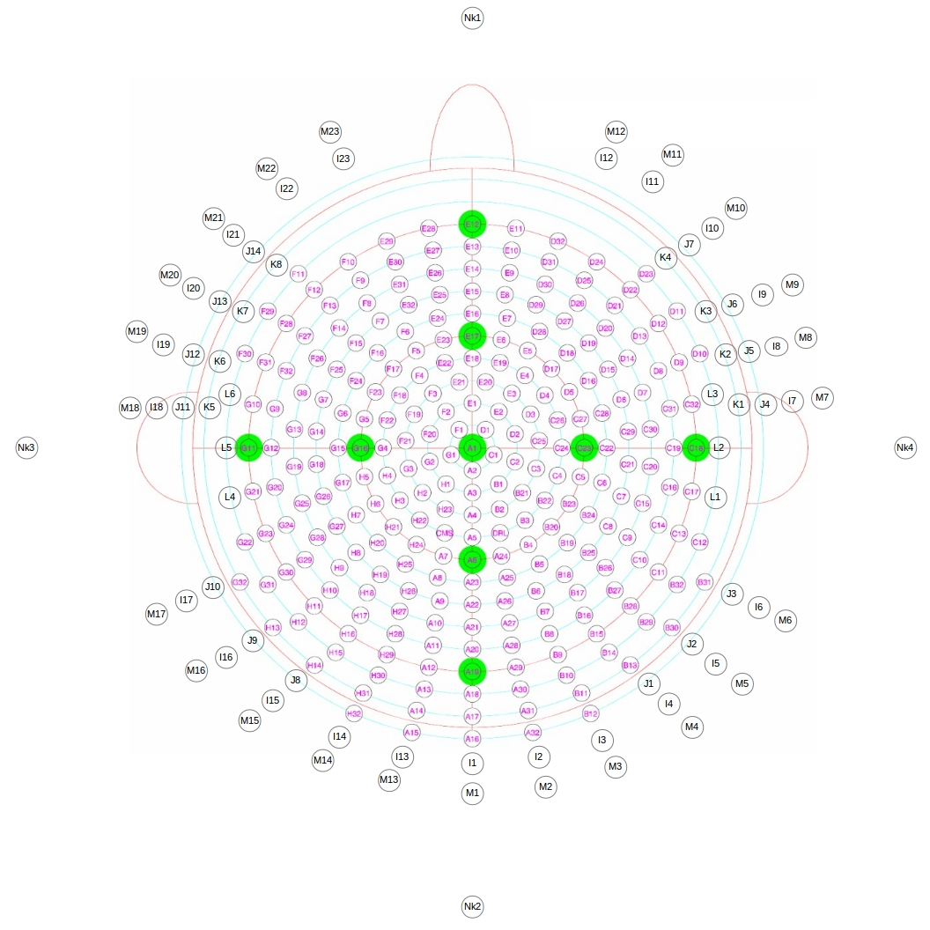
A1 | 0 | 0 | 1
A2 | 9.7898992375E-18 | -0.15988118769 | 0.98713626507
A3 | 1.9327929138E-17 | -0.31564903695 | 0.94887601164
A4 | 2.8368700323E-17 | -0.46329603512 | 0.88620357923
A5 | 3.6679616627E-17 | -0.59902359852 | 0.80073137095
A6 | 4.4046859199E-17 | -0.71933980034 | 0.69465837046
A7 | -0.18617884023 | -0.69482889102 | 0.69465837046
A8 | -0.21252905419 | -0.79316922834 | 0.57071356768
A9 | -0.1875015254 | -0.88212532197 | 0.4320857488
A10 | -0.19945259047 | -0.93835066255 | 0.28234145684
A11 | -0.19355197656 | -0.97305149552 | 0.12533323356
A12 | -0.19497147826 | -0.98018781251 | -0.034899496703
A13 | -0.19137485714 | -0.9621063771 | -0.19423435122
A14 | -0.19487188321 | -0.91680012923 | -0.34857204732
A15 | -0.18077816095 | -0.85049437915 | -0.49394186658
A16 | 5.3241209115E-17 | -0.86949492951 | -0.49394186658
A17 | 5.7391969416E-17 | -0.93728198949 | -0.34857204732
A18 | 6.0066179555E-17 | -0.98095515535 | -0.19423435122
A19 | 6.119503887E-17 | -0.99939082702 | -0.034899496703
A20 | 6.0749504668E-17 | -0.99211470131 | 0.12533323356
A21 | 5.8741039415E-17 | -0.95931397454 | 0.28234145684
A22 | 5.5221315841E-17 | -0.90183252641 | 0.4320857488
A23 | 5.0280887529E-17 | -0.82114920913 | 0.57071356768
A24 | 0.18617884023 | -0.69482889102 | 0.69465837046
A25 | 0.21252905419 | -0.79316922834 | 0.57071356768
A26 | 0.1875015254 | -0.88212532197 | 0.4320857488
A27 | 0.19945259047 | -0.93835066255 | 0.28234145684
A28 | 0.19355197656 | -0.97305149552 | 0.12533323356
A29 | 0.19497147826 | -0.98018781251 | -0.034899496703
A30 | 0.19137485714 | -0.9621063771 | -0.19423435122
A31 | 0.19487188321 | -0.91680012923 | -0.34857204732
A32 | 0.18077816095 | -0.85049437915 | -0.49394186658
B1 | 0.18553384882 | -0.25536543515 | 0.94887601164
B2 | 0.18843947407 | -0.42324198843 | 0.88620357923
B3 | 0.35209723698 | -0.48462027123 | 0.80073137095
B4 | 0.35966990017 | -0.62296654105 | 0.69465837046
B5 | 0.41057460457 | -0.71113607541 | 0.57071356768
B6 | 0.36680833441 | -0.82386500805 | 0.4320857488
B7 | 0.39018814566 | -0.87637692389 | 0.28234145684
B8 | 0.3796658592 | -0.91659446645 | 0.12533323356
B9 | 0.38245031196 | -0.92331673006 | -0.034899496703
B10 | 0.37539528585 | -0.90628439034 | -0.19423435122
B11 | 0.38122693002 | -0.85624970403 | -0.34857204732
B12 | 0.3536554488 | -0.79432314329 | -0.49394186658
B13 | 0.55092053066 | -0.75827705802 | -0.34857204732
B14 | 0.54498948424 | -0.8156344027 | -0.19423435122
B15 | 0.55523179464 | -0.83096310348 | -0.034899496703
B16 | 0.55118939579 | -0.82491322606 | 0.12533323356
B17 | 0.56387060655 | -0.77610130834 | 0.28234145684
B18 | 0.53008385906 | -0.72959783994 | 0.4320857488
B19 | 0.58064017414 | -0.58064017414 | 0.57071356768
B20 | 0.5086500508 | -0.5086500508 | 0.69465837046
B21 | 0.34429605116 | -0.3100055569 | 0.88620357923
The full BioSemi 256 system, with additional electrodes shown as small black circles. Four electrodes on the neck are labeled as Nk1, Nk2, etc. Figure source: https://www.biosemi.com/headcap.htm
B22 | 0.48462027123 | -0.35209723698 | 0.80073137095
B23 | 0.62296654105 | -0.35966990017 | 0.69465837046
B24 | 0.71113607541 | -0.41057460457 | 0.57071356768
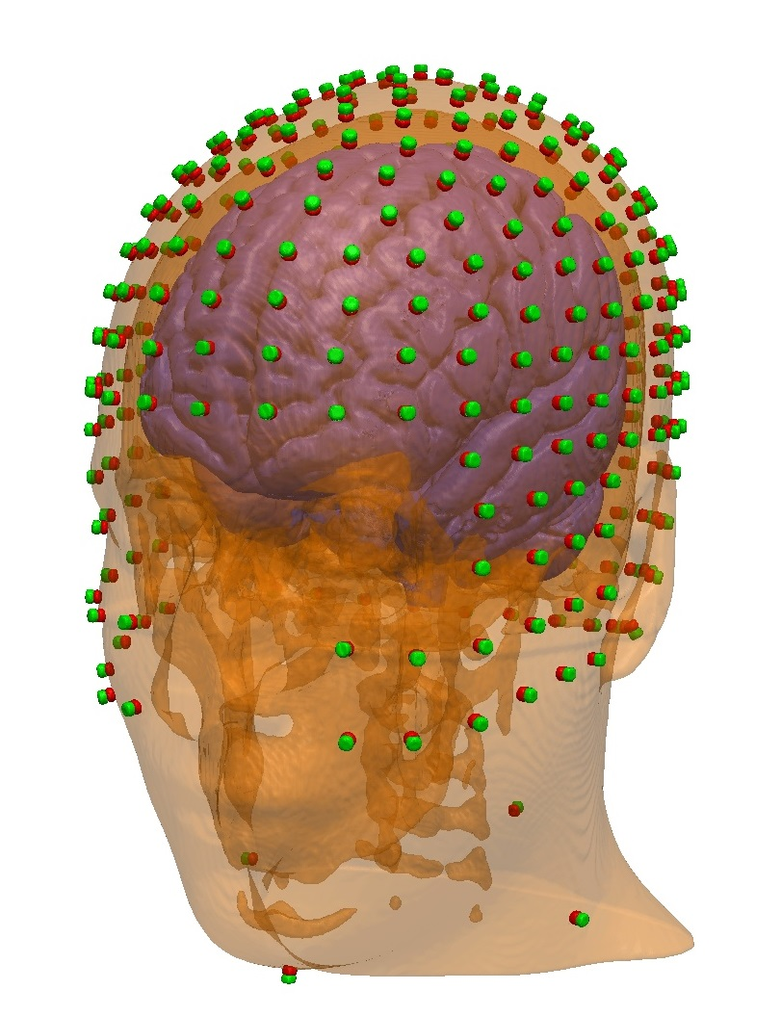
B25 | 0.67019217545 | -0.60344374523 | 0.4320857488
B26 | 0.71290921619 | -0.64190634147 | 0.28234145684
B27 | 0.70153103301 | -0.70153103301 | 0.12533323356
B28 | 0.70667603084 | -0.70667603084 | -0.034899496703
B29 | 0.69364004239 | -0.69364004239 | -0.19423435122
B30 | 0.6965362605 | -0.62716406596 | -0.34857204732
B31 | 0.81171001341 | -0.46864099475 | -0.34857204732
B32 | 0.8156344027 | -0.54498948424 | -0.19423435122
C1 | 0.15205604539 | -0.049406004078 | 0.98713626507
C2 | 0.30020007345 | -0.097540916675 | 0.94887601164
C3 | 0.44062071317 | -0.14316634828 | 0.88620357923
C4 | 0.56970529678 | -0.18510847197 | 0.80073137095
C5 | 0.69482889102 | -0.18617884023 | 0.69465837046
C6 | 0.79316922834 | -0.21252905419 | 0.57071356768
C7 | 0.85769370084 | -0.27868157674 | 0.4320857488
C8 | 0.78100987783 | -0.4509162632 | 0.4320857488
C9 | 0.83079027216 | -0.47965698727 | 0.28234145684
C10 | 0.82491322606 | -0.55118939579 | 0.12533323356
C11 | 0.83096310348 | -0.55523179464 | -0.034899496703
C12 | 0.90628439034 | -0.37539528585 | -0.19423435122
C13 | 0.92331673006 | -0.38245031196 | -0.034899496703
C14 | 0.91659446645 | -0.3796658592 | 0.12533323356
C15 | 0.91236180666 | -0.29644432107 | 0.28234145684
C16 | 0.97305149552 | -0.19355197656 | 0.12533323356
C17 | 0.98018781251 | -0.19497147826 | -0.034899496703
C18 | 0.99939082702 | 0 | -0.034899496703
C19 | 0.99211470131 | 0 | 0.12533323356
C20 | 0.95405875221 | -0.10027561555 | 0.28234145684
C21 | 0.89689219347 | -0.09426716811 | 0.4320857488
C22 | 0.82114920913 | 0 | 0.57071356768
C23 | 0.71933980034 | 0 | 0.69465837046
C24 | 0.59902359852 | 0 | 0.80073137095
C25 | 0.46075805096 | 0.048427622589 | 0.88620357923
C26 | 0.56970529678 | 0.18510847197 | 0.80073137095
C27 | 0.69482889102 | 0.18617884023 | 0.69465837046
C28 | 0.79316922834 | 0.21252905419 | 0.57071356768
C29 | 0.89689219347 | 0.09426716811 | 0.4320857488
C30 | 0.95405875221 | 0.10027561555 | 0.28234145684
C31 | 0.97305149552 | 0.19355197656 | 0.12533323356
C32 | 0.98018781251 | 0.19497147826 | -0.034899496703
D1 | 0.093975804244 | 0.12934659792 | 0.98713626507
D2 | 0.30020007345 | 0.097540916675 | 0.94887601164
D3 | 0.40122613589 | 0.23164801756 | 0.88620357923
D4 | 0.48462027123 | 0.35209723698 | 0.80073137095
D5 | 0.62296654105 | 0.35966990017 | 0.69465837046
D6 | 0.85769370084 | 0.27868157674 | 0.4320857488
D7 | 0.91236180666 | 0.29644432107 | 0.28234145684
D8 | 0.91659446645 | 0.3796658592 | 0.12533323356
D9 | 0.92331673006 | 0.38245031196 | -0.034899496703
D10 | 0.90628439034 | 0.37539528585 | -0.19423435122
D11 | 0.8156344027 | 0.54498948424 | -0.19423435122
D12 | 0.83096310348 | 0.55523179464 | -0.034899496703
D13 | 0.82491322606 | 0.55118939579 | 0.12533323356
The full BioSemi 256 system, along with two additional rows of electrodes and four neck electrodes, placed on the New York head.
D14 | 0.83079027216 | 0.47965698727 | 0.28234145684
D15 | 0.78100987783 | 0.4509162632 | 0.4320857488
D16 | 0.71113607541 | 0.41057460457 | 0.57071356768
D17 | 0.5086500508 | 0.5086500508 | 0.69465837046
D18 | 0.58064017414 | 0.58064017414 | 0.57071356768
D19 | 0.67019217545 | 0.60344374523 | 0.4320857488
D20 | 0.71290921619 | 0.64190634147 | 0.28234145684
D21 | 0.70153103301 | 0.70153103301 | 0.12533323356
D22 | 0.70667603084 | 0.70667603084 | -0.034899496703
D23 | 0.69364004239 | 0.69364004239 | -0.19423435122
D24 | 0.55523179464 | 0.83096310348 | -0.034899496703
D25 | 0.55118939579 | 0.82491322606 | 0.12533323356
D26 | 0.56387060655 | 0.77610130834 | 0.28234145684
D27 | 0.53008385906 | 0.72959783994 | 0.4320857488
D28 | 0.41057460457 | 0.71113607541 | 0.57071356768
D29 | 0.36680833441 | 0.82386500805 | 0.4320857488
D30 | 0.39018814566 | 0.87637692389 | 0.28234145684
D31 | 0.3796658592 | 0.91659446645 | 0.12533323356
D32 | 0.38245031196 | 0.92331673006 | -0.034899496703
E1 | 1.9327929138E-17 | 0.31564903695 | 0.94887601164
E2 | 0.18553384882 | 0.25536543515 | 0.94887601164
E3 | 0.27231857689 | 0.37481436584 | 0.88620357923
E4 | 0.35209723698 | 0.48462027123 | 0.80073137095
E5 | 0.35966990017 | 0.62296654105 | 0.69465837046
E6 | 0.18617884023 | 0.69482889102 | 0.69465837046
E7 | 0.21252905419 | 0.79316922834 | 0.57071356768
E8 | 0.1875015254 | 0.88212532197 | 0.4320857488
E9 | 0.19945259047 | 0.93835066255 | 0.28234145684
E10 | 0.19355197656 | 0.97305149552 | 0.12533323356
E11 | 0.19497147826 | 0.98018781251 | -0.034899496703
E12 | 6.119503887E-17 | 0.99939082702 | -0.034899496703
E13 | 6.0749504668E-17 | 0.99211470131 | 0.12533323356
E14 | 5.8741039415E-17 | 0.95931397454 | 0.28234145684
E15 | 5.5221315841E-17 | 0.90183252641 | 0.4320857488
E16 | 5.0280887529E-17 | 0.82114920913 | 0.57071356768
E17 | 4.4046859199E-17 | 0.71933980034 | 0.69465837046
E18 | 3.6679616627E-17 | 0.59902359852 | 0.80073137095
E19 | 0.18510847197 | 0.56970529678 | 0.80073137095
E20 | 0.096324662011 | 0.45317190518 | 0.88620357923
E21 | -0.096324662011 | 0.45317190518 | 0.88620357923
E22 | -0.18510847197 | 0.56970529678 | 0.80073137095
E23 | -0.18617884023 | 0.69482889102 | 0.69465837046
E24 | -0.21252905419 | 0.79316922834 | 0.57071356768
E25 | -0.1875015254 | 0.88212532197 | 0.4320857488
E26 | -0.19945259047 | 0.93835066255 | 0.28234145684
E27 | -0.19355197656 | 0.97305149552 | 0.12533323356
E28 | -0.19497147826 | 0.98018781251 | -0.034899496703
E29 | -0.38245031196 | 0.92331673006 | -0.034899496703
E30 | -0.3796658592 | 0.91659446645 | 0.12533323356
E31 | -0.39018814566 | 0.87637692389 | 0.28234145684
E32 | -0.36680833441 | 0.82386500805 | 0.4320857488
F1 | -0.093975804244 | 0.12934659792 | 0.98713626507
F2 | -0.18553384882 | 0.25536543515 | 0.94887601164
F3 | -0.27231857689 | 0.37481436584 | 0.88620357923
F4 | -0.35209723698 | 0.48462027123 | 0.80073137095
F5 | -0.35966990017 | 0.62296654105 | 0.69465837046
F6 | -0.41057460457 | 0.71113607541 | 0.57071356768
F7 | -0.53008385906 | 0.72959783994 | 0.4320857488
F8 | -0.56387060655 | 0.77610130834 | 0.28234145684
F9 | -0.55118939579 | 0.82491322606 | 0.12533323356
F10 | -0.55523179464 | 0.83096310348 | -0.034899496703
F11 | -0.69364004239 | 0.69364004239 | -0.19423435122
F12 | -0.70667603084 | 0.70667603084 | -0.034899496703
F13 | -0.70153103301 | 0.70153103301 | 0.12533323356
F14 | -0.71290921619 | 0.64190634147 | 0.28234145684
F15 | -0.67019217545 | 0.60344374523 | 0.4320857488
F16 | -0.58064017414 | 0.58064017414 | 0.57071356768
F17 | -0.5086500508 | 0.5086500508 | 0.69465837046
F18 | -0.48462027123 | 0.35209723698 | 0.80073137095
F19 | -0.40122613589 | 0.23164801756 | 0.88620357923
F20 | -0.30020007345 | 0.097540916675 | 0.94887601164
F21 | -0.46075805096 | 0.048427622589 | 0.88620357923
F22 | -0.56970529678 | 0.18510847197 | 0.80073137095
F23 | -0.62296654105 | 0.35966990017 | 0.69465837046
F24 | -0.71113607541 | 0.41057460457 | 0.57071356768
F25 | -0.78100987783 | 0.4509162632 | 0.4320857488
F26 | -0.83079027216 | 0.47965698727 | 0.28234145684
F27 | -0.82491322606 | 0.55118939579 | 0.12533323356
F28 | -0.83096310348 | 0.55523179464 | -0.034899496703
F29 | -0.8156344027 | 0.54498948424 | -0.19423435122
F30 | -0.90628439034 | 0.37539528585 | -0.19423435122
F31 | -0.92331673006 | 0.38245031196 | -0.034899496703
F32 | -0.91659446645 | 0.3796658592 | 0.12533323356
G1 | -0.15205604539 | -0.049406004078 | 0.98713626507
G2 | -0.30020007345 | -0.097540916675 | 0.94887601164
G3 | -0.44062071317 | -0.14316634828 | 0.88620357923
G4 | -0.59902359852 | 0 | 0.80073137095
G5 | -0.69482889102 | 0.18617884023 | 0.69465837046
G6 | -0.79316922834 | 0.21252905419 | 0.57071356768
G7 | -0.85769370084 | 0.27868157674 | 0.4320857488
G8 | -0.91236180666 | 0.29644432107 | 0.28234145684
G9 | -0.97305149552 | 0.19355197656 | 0.12533323356
G10 | -0.98018781251 | 0.19497147826 | -0.034899496703
G11 | -0.99939082702 | 0 | -0.034899496703
G12 | -0.99211470131 | 0 | 0.12533323356
G13 | -0.95405875221 | 0.10027561555 | 0.28234145684
G14 | -0.89689219347 | 0.09426716811 | 0.4320857488
G15 | -0.82114920913 | 0 | 0.57071356768
G16 | -0.71933980034 | 0 | 0.69465837046
G17 | -0.79316922834 | -0.21252905419 | 0.57071356768
G18 | -0.89689219347 | -0.09426716811 | 0.4320857488
G19 | -0.95405875221 | -0.10027561555 | 0.28234145684
G20 | -0.97305149552 | -0.19355197656 | 0.12533323356
G21 | -0.98018781251 | -0.19497147826 | -0.034899496703
G22 | -0.90628439034 | -0.37539528585 | -0.19423435122
G23 | -0.92331673006 | -0.38245031196 | -0.034899496703
G24 | -0.91659446645 | -0.3796658592 | 0.12533323356
G25 | -0.91236180666 | -0.29644432107 | 0.28234145684
G26 | -0.85769370084 | -0.27868157674 | 0.4320857488
G27 | -0.78100987783 | -0.4509162632 | 0.4320857488
G28 | -0.83079027216 | -0.47965698727 | 0.28234145684
G29 | -0.82491322606 | -0.55118939579 | 0.12533323356
G30 | -0.83096310348 | -0.55523179464 | -0.034899496703
G31 | -0.8156344027 | -0.54498948424 | -0.19423435122
G32 | -0.81171001341 | -0.46864099475 | -0.34857204732
H1 | -0.18553384882 | -0.25536543515 | 0.94887601164
H2 | -0.34429605116 | -0.3100055569 | 0.88620357923
H3 | -0.48462027123 | -0.35209723698 | 0.80073137095
H4 | -0.56970529678 | -0.18510847197 | 0.80073137095
H5 | -0.69482889102 | -0.18617884023 | 0.69465837046
H6 | -0.62296654105 | -0.35966990017 | 0.69465837046
H7 | -0.71113607541 | -0.41057460457 | 0.57071356768
H8 | -0.67019217545 | -0.60344374523 | 0.4320857488
H9 | -0.71290921619 | -0.64190634147 | 0.28234145684
H10 | -0.70153103301 | -0.70153103301 | 0.12533323356
H11 | -0.70667603084 | -0.70667603084 | -0.034899496703
H12 | -0.69364004239 | -0.69364004239 | -0.19423435122
H13 | -0.6965362605 | -0.62716406596 | -0.34857204732
H14 | -0.55092053066 | -0.75827705802 | -0.34857204732
H15 | -0.54498948424 | -0.8156344027 | -0.19423435122
H16 | -0.55523179464 | -0.83096310348 | -0.034899496703
H17 | -0.55118939579 | -0.82491322606 | 0.12533323356
H18 | -0.56387060655 | -0.77610130834 | 0.28234145684
H19 | -0.53008385906 | -0.72959783994 | 0.4320857488
H20 | -0.58064017414 | -0.58064017414 | 0.57071356768
H21 | -0.5086500508 | -0.5086500508 | 0.69465837046
H22 | -0.35209723698 | -0.48462027123 | 0.80073137095
H23 | -0.18843947407 | -0.42324198843 | 0.88620357923
H24 | -0.35966990017 | -0.62296654105 | 0.69465837046
H25 | -0.41057460457 | -0.71113607541 | 0.57071356768
H26 | -0.36680833441 | -0.82386500805 | 0.4320857488
H27 | -0.39018814566 | -0.87637692389 | 0.28234145684
H28 | -0.3796658592 | -0.91659446645 | 0.12533323356
H29 | -0.38245031196 | -0.92331673006 | -0.034899496703
H30 | -0.37539528585 | -0.90628439034 | -0.19423435122
H31 | -0.38122693002 | -0.85624970403 | -0.34857204732
H32 | -0.3536554488 | -0.79432314329 | -0.49394186658
CPzAid | 2.3925381292E-17 | -0.39073112849 | 0.92050485345
FCzAid | 2.3925381292E-17 | 0.39073112849 | 0.92050485345
AFzAid | 5.7165314053E-17 | 0.9335804265 | 0.35836794955
POzAid | 5.7165314053E-17 | -0.9335804265 | 0.35836794955
CMS | -0.18510847197 | -0.56970529678 | 0.80073137095
DRL | 0.18510847197 | -0.56970529678 | 0.80073137095
I1 | 4.772068721E-17 | -0.77933796493 | -0.62660381136
I2 | 0.16203347401 | -0.76230756056 | -0.62660381136
I3 | 0.31698530768 | -0.71196065783 | -0.62660381136
I4 | 0.45808336234 | -0.63049765799 | -0.62660381136
I5 | 0.57916097594 | -0.52147888503 | -0.62660381136
I6 | 0.67492647576 | -0.38966898247 | -0.62660381136
I7 | 0.77506867002 | 0.08146299984 | -0.62660381136
I8 | 0.74119444994 | 0.24082867553 | -0.62660381136
I9 | 0.67492647576 | 0.38966898247 | -0.62660381136
I10 | 0.57916097594 | 0.52147888503 | -0.62660381136
I11 | 0.45808336234 | 0.63049765799 | -0.62660381136
I12 | 0.31698530768 | 0.71196065783 | -0.62660381136
I13 | -0.16203347401 | -0.76230756056 | -0.62660381136
I14 | -0.31698530768 | -0.71196065783 | -0.62660381136
I15 | -0.45808336234 | -0.63049765799 | -0.62660381136
I16 | -0.57916097594 | -0.52147888503 | -0.62660381136
I17 | -0.67492647576 | -0.38966898247 | -0.62660381136
I18 | -0.77506867002 | 0.08146299984 | -0.62660381136
I19 | -0.74119444994 | 0.24082867553 | -0.62660381136
I20 | -0.67492647576 | 0.38966898247 | -0.62660381136
I21 | -0.57916097594 | 0.52147888503 | -0.62660381136
I22 | -0.45808336234 | 0.63049765799 | -0.62660381136
I23 | -0.31698530768 | 0.71196065783 | -0.62660381136
J1 | 0.51107629651 | -0.70343617449 | -0.49394186658
J2 | 0.64616065764 | -0.58180566941 | -0.49394186658
J3 | 0.75300469741 | -0.43474746475 | -0.49394186658
J4 | 0.8647317453 | 0.0908869688 | -0.49394186658
J5 | 0.82693881859 | 0.26868870974 | -0.49394186658
J6 | 0.75300469741 | 0.43474746475 | -0.49394186658
J7 | 0.64616065764 | 0.58180566941 | -0.49394186658
J8 | -0.51107629651 | -0.70343617449 | -0.49394186658
J9 | -0.64616065764 | -0.58180566941 | -0.49394186658
J10 | -0.75300469741 | -0.43474746475 | -0.49394186658
J11 | -0.8647317453 | 0.0908869688 | -0.49394186658
J12 | -0.82693881859 | 0.26868870974 | -0.49394186658
J13 | -0.75300469741 | 0.43474746475 | -0.49394186658
J14 | -0.64616065764 | 0.58180566941 | -0.49394186658
K1 | 0.93214746068 | 0.09797264601 | -0.34857204732
K2 | 0.89140814371 | 0.28963606327 | -0.34857204732
K3 | 0.81171001341 | 0.46864099475 | -0.34857204732
K4 | 0.6965362605 | 0.62716406596 | -0.34857204732
K5 | -0.93214746068 | 0.09797264601 | -0.34857204732
K6 | -0.89140814371 | 0.28963606327 | -0.34857204732
K7 | -0.81171001341 | 0.46864099475 | -0.34857204732
K8 | -0.6965362605 | 0.62716406596 | -0.34857204732
L1 | 0.9621063771 | -0.19137485714 | -0.19423435122
L2 | 0.98095515535 | 0 | -0.19423435122
L3 | 0.9621063771 | 0.19137485714 | -0.19423435122
L4 | -0.9621063771 | -0.19137485714 | -0.19423435122
L5 | -0.98095515535 | 0 | -0.19423435122
L6 | -0.9621063771 | 0.19137485714 | -0.19423435122
M1 | 4.0972432764E-17 | -0.66913060636 | -0.74314482548
M2 | 0.13912007575 | -0.65450849719 | -0.74314482548
M3 | 0.27215993661 | -0.61128122601 | -0.74314482548
M4 | 0.39330510228 | -0.541338032 | -0.74314482548
M5 | 0.49726094768 | -0.44773576837 | -0.74314482548
M6 | 0.57948410356 | -0.33456530318 | -0.74314482548
M7 | 0.66546503888 | 0.069943194008 | -0.74314482548
M8 | 0.63638102343 | 0.20677272882 | -0.74314482548
M9 | 0.57948410356 | 0.33456530318 | -0.74314482548
M10 | 0.49726094768 | 0.44773576837 | -0.74314482548
M11 | 0.39330510228 | 0.541338032 | -0.74314482548
M12 | 0.27215993661 | 0.61128122601 | -0.74314482548
M13 | -0.13912007575 | -0.65450849719 | -0.74314482548
M14 | -0.27215993661 | -0.61128122601 | -0.74314482548
M15 | -0.39330510228 | -0.541338032 | -0.74314482548
M16 | -0.49726094768 | -0.44773576837 | -0.74314482548
M17 | -0.57948410356 | -0.33456530318 | -0.74314482548
M18 | -0.66546503888 | 0.069943194008 | -0.74314482548
M19 | -0.63638102343 | 0.20677272882 | -0.74314482548
M20 | -0.57948410356 | 0.33456530318 | -0.74314482548
M21 | -0.49726094768 | 0.44773576837 | -0.74314482548
M22 | -0.39330510228 | 0.541338032 | -0.74314482548
M23 | -0.27215993661 | 0.61128122601 | -0.74314482548

EGI
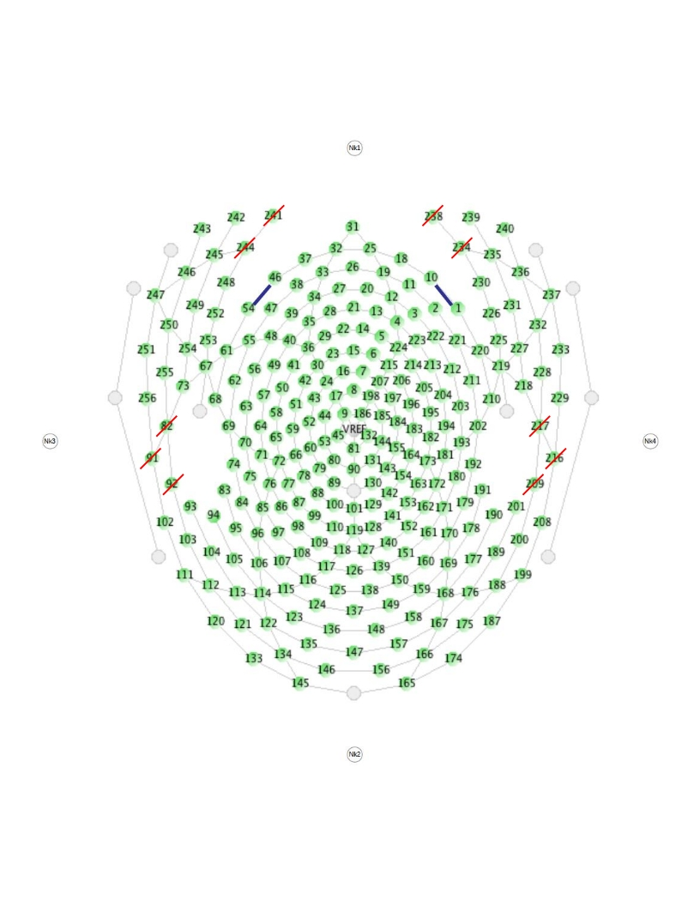
FidNz | 6.0438704437E-17 | 0.98703894835 | -0.16048088495
FidT9 | -0.96706979701 | 0.027652411603 | -0.25300464786
FidT10 | 0.96706979701 | 0.027652411603 | -0.25300464786
E1 | 0.76159751449 | 0.62998553787 | -0.15194554289
E2 | 0.68087563127 | 0.7189652869 | 0.13963270023
E3 | 0.55864763613 | 0.75022064539 | 0.35366905701
E4 | 0.43831089187 | 0.74638053769 | 0.5007990166
E5 | 0.31800080256 | 0.69243412545 | 0.647619079
E6 | 0.20644498818 | 0.60275127682 | 0.7707602514
E7 | 0.1022773528 | 0.49070283495 | 0.86530345595
E8 | 2.0827915175E-17 | 0.34014566795 | 0.94037275831
E9 | -0.10390836558 | 0.14194568371 | 0.98440564527
E10 | 0.59035533269 | 0.80713627415 | -0.00340824229
E11 | 0.47716503668 | 0.85207280346 | 0.2151405712
E12 | 0.34856272448 | 0.84829347907 | 0.39862538864
E13 | 0.22423536593 | 0.80749646382 | 0.54558955413
E14 | 0.11063497684 | 0.72367912861 | 0.68121099574
E15 | 3.7422483144E-17 | 0.61115552942 | 0.79151052985
E16 | -0.1022773528 | 0.49070283495 | 0.86530345595
E17 | -0.2108337597 | 0.28690377171 | 0.93447062637
E18 | 0.37269724397 | 0.92393278177 | 0.086284292408
E19 | 0.24848747654 | 0.93303896187 | 0.26017738111
E20 | 0.12539335502 | 0.89828682155 | 0.42113809226
E21 | 5.0469307809E-17 | 0.82422634582 | 0.56626047969
E22 | -0.11063497684 | 0.72367912861 | 0.68121099574
E23 | -0.20644498818 | 0.60275127682 | 0.7707602514
E24 | -0.31260381145 | 0.42685957534 | 0.8485692429
E25 | 0.114644714 | 0.98874985223 | 0.096074550589
E26 | 5.9358591794E-17 | 0.96939937026 | 0.24548902406
E27 | -0.12539335502 | 0.89828682155 | 0.42113809226
E28 | -0.22423536593 | 0.80749646382 | 0.54558955413
E29 | -0.31800080256 | 0.69243412545 | 0.647619079
E30 | -0.41135692195 | 0.54287475949 | 0.73216970592
E31 | 6.0986696995E-17 | 0.99598834598 | -0.089483041266
E32 | -0.114644714 | 0.98874985223 | 0.096074550589
E33 | -0.24848747654 | 0.93303896187 | 0.26017738111
E34 | -0.34856272448 | 0.84829347907 | 0.39862538864
E35 | -0.43831089187 | 0.74638053769 | 0.5007990166
E36 | -0.48272563124 | 0.63647310828 | 0.60156292055
E37 | -0.37269724397 | 0.92393278177 | 0.086284292408
E38 | -0.47716503668 | 0.85207280346 | 0.2151405712
E39 | -0.55864763613 | 0.75022064539 | 0.35366905701
E40 | -0.61484549401 | 0.62600959261 | 0.47966343247
E41 | -0.59084336524 | 0.50106797274 | 0.63232507814
E42 | -0.52485627518 | 0.37765861263 | 0.7628236118
E43 | -0.44207266877 | 0.2486718893 | 0.86182019412
E44 | -0.32576276249 | 0.10382013781 | 0.93973400575
E45 | -0.16809186022 | -0.049766819184 | 0.98451429153
E46 | -0.59035533269 | 0.80713627415 | -0.00340824229
E47 | -0.68087563127 | 0.7189652869 | 0.13963270023
E48 | -0.74774335922 | 0.59369776998 | 0.29732612846
The full EGI HCGSN 256 system. Note that electrodes falling on the eyes and ears are removed (indicated by the red lines). Four electrodes on the neck are labeled as Nk1, Nk2, etc. Figure source: Page 126 on this manual https://www.egi.com/images/stories/manuals/Second%20Batch%20of%20IFUs%20with%20new%20Notified%20Body%20Jan%202019/GSN_tman_8105171-51_20181231.pdf
E49 | -0.751553122 | 0.45627744894 | 0.47642291548
E50 | -0.69847182355 | 0.32649340327 | 0.6368195736
E51 | -0.61230402741 | 0.19293833186 | 0.76671936073
E52 | -0.50448348452 | 0.057915287139 | 0.86147677471
E53 | -0.33974613717 | -0.10124583239 | 0.93505178664
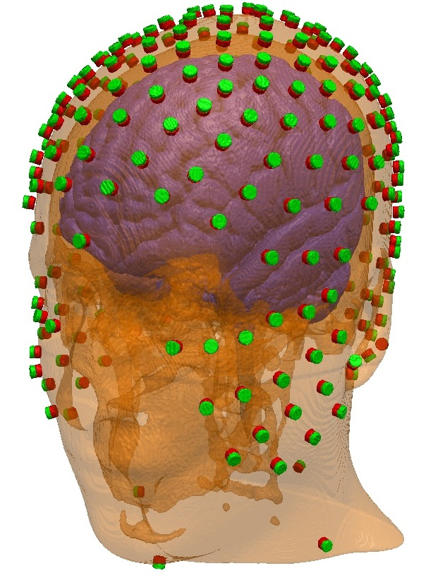
E54 | -0.76159751449 | 0.62998553787 | -0.15194554289
E55 | -0.84429482358 | 0.53123158126 | 0.070421998988
E56 | -0.87534047757 | 0.39050776136 | 0.28510127435
E57 | -0.84490432979 | 0.25235166238 | 0.47165168504
E58 | -0.7629287845 | 0.1320886219 | 0.63284458262
E59 | -0.66035187172 | 0.0070708538382 | 0.7509230377
E60 | -0.50441747299 | -0.14639373899 | 0.85095939158
E61 | -0.89716855176 | 0.39838509285 | -0.19072993347
E62 | -0.96054228962 | 0.27114340117 | 0.06196584425
E63 | -0.94945243505 | 0.14928781805 | 0.27613985762
E64 | -0.88517796357 | 0.042923904675 | 0.46326829292
E65 | -0.78373370267 | -0.053839995187 | 0.61875903082
E66 | -0.66818297931 | -0.17960913099 | 0.72199173557
E67 | -0.89468961336 | 0.23571749008 | -0.37943083773
E68 | -0.971548635 | 0.16357361316 | -0.17128024671
E69 | -0.99836362177 | -0.010956908357 | 0.05612508253
E70 | -0.95742042031 | -0.081098944621 | 0.27707237312
E71 | -0.87191124732 | -0.1563556539 | 0.4640298334
E72 | -0.77501261439 | -0.2233057878 | 0.5911767694
E73 | -0.82391863424 | 0.12275986102 | -0.55325229387
E74 | -0.96220962087 | -0.25643462798 | 0.091618377412
E75 | -0.8878983468 | -0.32409080302 | 0.32649912275
E76 | -0.79234390904 | -0.36015014468 | 0.49242563205
E77 | -0.674454443 | -0.36112788258 | 0.64397038499
E78 | -0.53686633415 | -0.33726992224 | 0.77331981664
E79 | -0.37154650176 | -0.31160605959 | 0.87455980965
E80 | -0.20077122977 | -0.25780492017 | 0.94510715606
E81 | 1.0136200337E-17 | -0.16553671383 | 0.98620362825
E83 | -0.89126408826 | -0.45016625805 | -0.054760068467
E84 | -0.86642848179 | -0.47168106016 | 0.16376404805
E85 | -0.77579340335 | -0.50911567933 | 0.37275437003
E86 | -0.66593075488 | -0.51686021263 | 0.53795143861
E87 | -0.52945110825 | -0.49820997991 | 0.68663552187
E88 | -0.3682867685 | -0.4590524883 | 0.80847737701
E89 | -0.20378213108 | -0.4180675136 | 0.88526402679
E90 | 1.9806150807E-17 | -0.3234589895 | 0.94624218999
E93 | -0.79374622712 | -0.47024635839 | -0.38579176941
E94 | -0.82931330801 | -0.519050263 | -0.20694506913
E95 | -0.80661435913 | -0.59107806222 | 3.3982307515E-06
E96 | -0.74003395937 | -0.63523788278 | 0.2209583021
E97 | -0.62754579506 | -0.66234740128 | 0.40924588588
E98 | -0.49988217897 | -0.65103771604 | 0.5711984764
E99 | -0.35599406173 | -0.61166099144 | 0.70649774208
E100 | -0.18607084545 | -0.55007892321 | 0.81411965872
The full EGI HCGSN 256 system and four neck electrodes, placed on the New York head.
E101 | 3.7894919875E-17 | -0.61887100674 | 0.78549263333
E102 | -0.61340650598 | -0.39628044453 | -0.68315025265
E103 | -0.66621967087 | -0.51013097348 | -0.54398321669
E104 | -0.69341261783 | -0.63617615066 | -0.33831767138
E105 | -0.72076352176 | -0.67225347271 | -0.16904204843
E106 | -0.67107897229 | -0.73939192026 | 0.054337843222
E107 | -0.55720488205 | -0.79032607259 | 0.25476934353
E108 | -0.43555286788 | -0.78804618133 | 0.43505966875
E109 | -0.30599852397 | -0.74724316284 | 0.5899089412
E110 | -0.16448236077 | -0.68712979969 | 0.70767096265
E111 | -0.53027685582 | -0.58022515983 | -0.61817895474
E112 | -0.54770257091 | -0.68147515444 | -0.48540035816
E113 | -0.54511307223 | -0.78380665419 | -0.2974875919
E114 | -0.5450332134 | -0.82914243798 | -0.12434473785
E115 | -0.4464285204 | -0.89011278786 | 0.091655883948
E116 | -0.34128519284 | -0.89683152973 | 0.28145625668
E117 | -0.19669946255 | -0.8663331849 | 0.4591036203
E118 | -0.10829089505 | -0.80176081447 | 0.58775222537
E119 | 4.4577501635E-17 | -0.72800584897 | 0.68557091819
E120 | -0.42266104842 | -0.68848856088 | -0.58935654717
E121 | -0.40815696933 | -0.78879627153 | -0.459574075
E122 | -0.37433839245 | -0.88269600842 | -0.28411005728
E123 | -0.32645719844 | -0.94114141581 | -0.087627239081
E124 | -0.22094909192 | -0.96906674264 | 0.10995975215
E125 | -0.10750262743 | -0.94767322594 | 0.30059714224
E126 | 5.435860122E-17 | -0.88774332743 | 0.46033877156
E127 | 0.10829089505 | -0.80176081447 | 0.58775222537
E128 | 0.16448236077 | -0.68712979969 | 0.70767096265
E129 | 0.18607084545 | -0.55007892321 | 0.81411965872
E130 | 0.20378213108 | -0.4180675136 | 0.88526402679
E131 | 0.20077122977 | -0.25780492017 | 0.94510715606
E132 | 0.16809186022 | -0.049766819184 | 0.98451429153
E133 | -0.29799161903 | -0.77655485423 | -0.55512480881
E134 | -0.25468314703 | -0.86244717968 | -0.43740296853
E135 | -0.19227647698 | -0.94290795383 | -0.27194548537
E136 | -0.10905593394 | -0.99132970735 | -0.073295392786
E137 | 6.0809651178E-17 | -0.99309696838 | 0.11729625485
E138 | 0.10750262743 | -0.94767322594 | 0.30059714224
E139 | 0.19669946255 | -0.8663331849 | 0.4591036203
E140 | 0.30599852397 | -0.74724316284 | 0.5899089412
E141 | 0.35599406173 | -0.61166099144 | 0.70649774208
E142 | 0.3682867685 | -0.4590524883 | 0.80847737701
E143 | 0.37154650176 | -0.31160605959 | 0.87455980965
E144 | 0.33974613717 | -0.10124583239 | 0.93505178664
E145 | -0.14797443201 | -0.83148626504 | -0.53547563765
E146 | -0.08358226432 | -0.89985538653 | -0.42810546415
E147 | 5.8982016904E-17 | -0.9632494356 | -0.26860849729
E148 | 0.10905593394 | -0.99132970735 | -0.073295392786
E149 | 0.22094909192 | -0.96906674264 | 0.10995975215
E150 | 0.34128519284 | -0.89683152973 | 0.28145625668
E151 | 0.43555286788 | -0.78804618133 | 0.43505966875
E152 | 0.49988217897 | -0.65103771604 | 0.5711984764
E153 | 0.52945110825 | -0.49820997991 | 0.68663552187
E154 | 0.53686633415 | -0.33726992224 | 0.77331981664
E155 | 0.50441747299 | -0.14639373899 | 0.85095939158
E156 | 0.08358226432 | -0.89985538653 | -0.42810546415
E157 | 0.19227647698 | -0.94290795383 | -0.27194548537
E158 | 0.32645719844 | -0.94114141581 | -0.087627239081
E159 | 0.4464285204 | -0.89011278786 | 0.091655883948
E160 | 0.55720488205 | -0.79032607259 | 0.25476934353
E161 | 0.62754579506 | -0.66234740128 | 0.40924588588
E162 | 0.66593075488 | -0.51686021263 | 0.53795143861
E163 | 0.674454443 | -0.36112788258 | 0.64397038499
E164 | 0.66818297931 | -0.17960913099 | 0.72199173557
E165 | 0.14797443201 | -0.83148626504 | -0.53547563765
E166 | 0.25468314703 | -0.86244717968 | -0.43740296853
E167 | 0.37433839245 | -0.88269600842 | -0.28411005728
E168 | 0.5450332134 | -0.82914243798 | -0.12434473785
E169 | 0.67107897229 | -0.73939192026 | 0.054337843222
E170 | 0.74003395937 | -0.63523788278 | 0.2209583021
E171 | 0.77579340335 | -0.50911567933 | 0.37275437003
E172 | 0.79234390904 | -0.36015014468 | 0.49242563205
E173 | 0.77501261439 | -0.2233057878 | 0.5911767694
E174 | 0.29799161903 | -0.77655485423 | -0.55512480881
E175 | 0.40815696933 | -0.78879627153 | -0.459574075
E176 | 0.54511307223 | -0.78380665419 | -0.2974875919
E177 | 0.72076352176 | -0.67225347271 | -0.16904204843
E178 | 0.80661435913 | -0.59107806222 | 3.3982307515E-06
E179 | 0.86642848179 | -0.47168106016 | 0.16376404805
E180 | 0.8878983468 | -0.32409080302 | 0.32649912275
E181 | 0.87191124732 | -0.1563556539 | 0.4640298334
E182 | 0.78373370267 | -0.053839995187 | 0.61875903082
E183 | 0.66035187172 | 0.0070708538382 | 0.7509230377
E184 | 0.50448348452 | 0.057915287139 | 0.86147677471
E185 | 0.32576276249 | 0.10382013781 | 0.93973400575
E186 | 0.10390836558 | 0.14194568371 | 0.98440564527
E187 | 0.42266104842 | -0.68848856088 | -0.58935654717
E188 | 0.54770257091 | -0.68147515444 | -0.48540035816
E189 | 0.69341261783 | -0.63617615066 | -0.33831767138
E190 | 0.82931330801 | -0.519050263 | -0.20694506913
E191 | 0.89126408826 | -0.45016625805 | -0.054760068467
E192 | 0.96220962087 | -0.25643462798 | 0.091618377412
E193 | 0.95742042031 | -0.081098944621 | 0.27707237312
E194 | 0.88517796357 | 0.042923904675 | 0.46326829292
E195 | 0.7629287845 | 0.1320886219 | 0.63284458262
E196 | 0.61230402741 | 0.19293833186 | 0.76671936073
E197 | 0.44207266877 | 0.2486718893 | 0.86182019412
E198 | 0.2108337597 | 0.28690377171 | 0.93447062637
E199 | 0.53027685582 | -0.58022515983 | -0.61817895474
E200 | 0.66621967087 | -0.51013097348 | -0.54398321669
E201 | 0.79374622712 | -0.47024635839 | -0.38579176941
E202 | 0.99836362177 | -0.010956908357 | 0.05612508253
E203 | 0.94945243505 | 0.14928781805 | 0.27613985762
E204 | 0.84490432979 | 0.25235166238 | 0.47165168504
E205 | 0.69847182355 | 0.32649340327 | 0.6368195736
E206 | 0.52485627518 | 0.37765861263 | 0.7628236118
E207 | 0.31260381145 | 0.42685957534 | 0.8485692429
E208 | 0.61340650598 | -0.39628044453 | -0.68315025265
E210 | 0.971548635 | 0.16357361316 | -0.17128024671
E211 | 0.96054228962 | 0.27114340117 | 0.06196584425
E212 | 0.87534047757 | 0.39050776136 | 0.28510127435
E213 | 0.751553122 | 0.45627744894 | 0.47642291548
E214 | 0.59084336524 | 0.50106797274 | 0.63232507814
E215 | 0.41135692195 | 0.54287475949 | 0.73216970592
E218 | 0.82391863424 | 0.12275986102 | -0.55325229387
E219 | 0.89468961336 | 0.23571749008 | -0.37943083773
E220 | 0.89716855176 | 0.39838509285 | -0.19072993347
E221 | 0.84429482358 | 0.53123158126 | 0.070421998988
E222 | 0.74774335922 | 0.59369776998 | 0.29732612846
E223 | 0.61484549401 | 0.62600959261 | 0.47966343247
E224 | 0.48272563124 | 0.63647310828 | 0.60156292055
E225 | 0.81824739214 | 0.39791736178 | -0.41488911584
E226 | 0.71975673036 | 0.55020885642 | -0.42334437922
E227 | 0.75058328364 | 0.30485353012 | -0.58624999744
E228 | 0.69094434034 | 0.15909110347 | -0.70518503908
E229 | 0.62266488935 | -0.0013823828961 | -0.7824873958
E230 | 0.60060620063 | 0.62488354143 | -0.49879129044
E231 | 0.64399178153 | 0.44110553941 | -0.62506038782
E232 | 0.6098113282 | 0.30807417378 | -0.73021945157
E233 | 0.56972639404 | 0.15669455254 | -0.80675811315
E235 | 0.53324832196 | 0.54626809765 | -0.6459391555
E236 | 0.51082663495 | 0.42032740362 | -0.74992067767
E237 | 0.4791233601 | 0.27060820394 | -0.83499221898
E239 | 0.41126677805 | 0.62116473832 | -0.66709370042
E240 | 0.42112911155 | 0.45020769238 | -0.78737748579
E242 | -0.41126677805 | 0.62116473832 | -0.66709370042
E243 | -0.42112911155 | 0.45020769238 | -0.78737748579
E245 | -0.53324832196 | 0.54626809765 | -0.6459391555
E246 | -0.51082663495 | 0.42032740362 | -0.74992067767
E247 | -0.4791233601 | 0.27060820394 | -0.83499221898
E248 | -0.60060620063 | 0.62488354143 | -0.49879129044
E249 | -0.64399178153 | 0.44110553941 | -0.62506038782
E250 | -0.6098113282 | 0.30807417378 | -0.73021945157
E251 | -0.56972639404 | 0.15669455254 | -0.80675811315
E252 | -0.71975673036 | 0.55020885642 | -0.42334437922
E253 | -0.81824739214 | 0.39791736178 | -0.41488911584
E254 | -0.75058328364 | 0.30485353012 | -0.58624999744
E255 | -0.69094434034 | 0.15909110347 | -0.70518503908
E256 | -0.62266488935 | -0.0013823828961 | -0.7824873958
FidCz | 6.1232339957E-17 | 0 | 1

